学术科研成果加分规则表
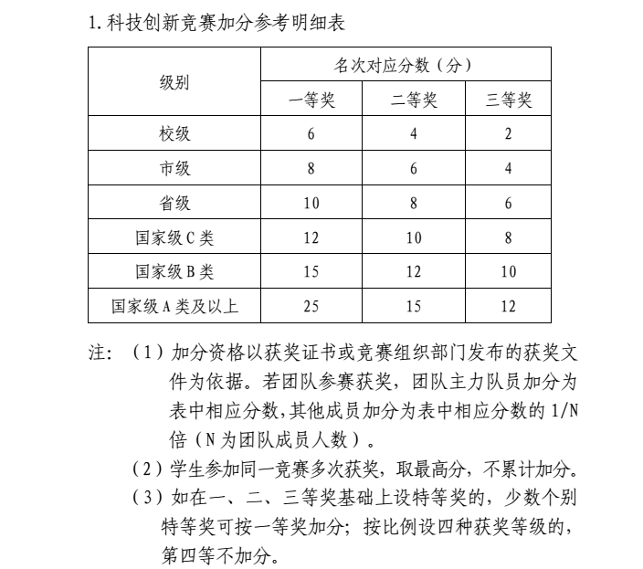
学术科研成果加分参考明细表
加分项目 | 级别 | 加分
 |  | 第一署名人 | 其他参与人
论文 | SCI，SSCI收录期刊论文 | 16 | 16/N
 | EI收录期刊论文，CSSCI收录 | 14 | 14/N
 | 中文核心期刊 | 12 | 12/N
 | SCI收录的会议论文 | 10 | 10/N
 | EI收录的会议论文，CSCD收录 | 8 | 8/N
 | 中国科技论文统计源期刊，CPCI收录的论文 | 6 | 6/N
 | 具有正式刊物号的期刊以及其他国际、国内会议论文 | 4 | 4/N
发明专利（国际） | 已获得授权 | 14 | 5/N
 | 被受理 | 3 | 2/N
发明专利（国内） | 已获得授权 | 12 | 4/N
 | 被受理 | 3 | 2/N
实用新型专利 | 已获得授权 | 4 | 3/N
 | 被受理 | 1 | 1/N
外观设计专利 | 已获得授权 | 3 | 2/N
 | 被受理 | 1 | 1/N
软件著作权 | 已办理登记 | 3 | 2/N

